상품제안서
몽블랑 금장/은장[바닐라사각케이스] | 상품코드: F06971

 |  |  |  |  |  |  | 02-412-0044 | www.easy1.co.kr
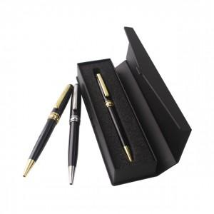

【상세/제작정보】 | 디자인과 품격을 하나로

【인쇄/포장옵션】 | 레이저 / 포장지포장

【공급단가】 | 수량 | 300~ | 500~ | 1,000~ | 2,000~ | 4,000~
*VAT별도 | 단가 | 1,820원 | 1,750원 | 1,690원 | 1,620원 | 1,560원

【상품 URL】 | https://dev.easy1.co.kr:443/src/goods_detail.php?gdno=6971

